关系图
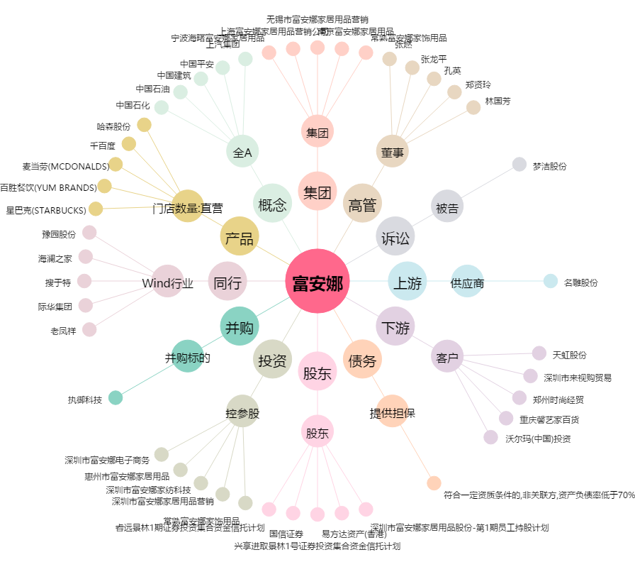
富安娜[002327.SZ] - 关系概览图

